Gráficas
GRAFICAS
Gráfica distribución de CBO | Gráfica estructura de paquetes CBO
 | 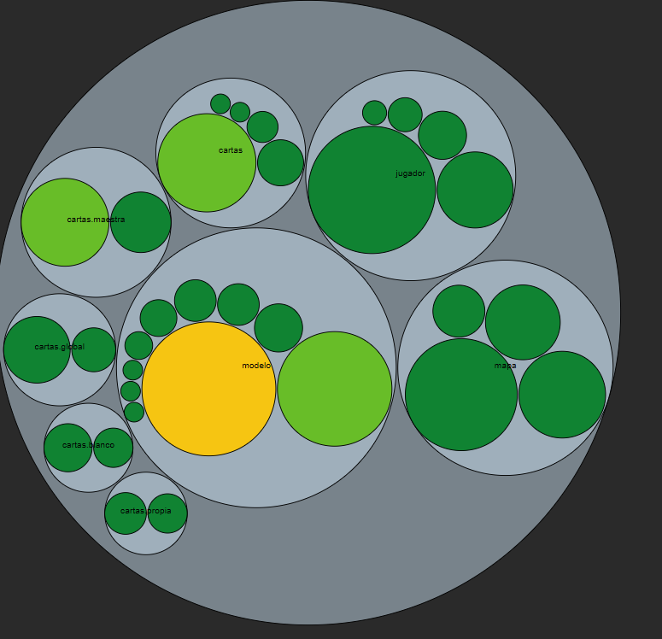

Gráfica Sunburst | TreeMap CBO

